Sheet1
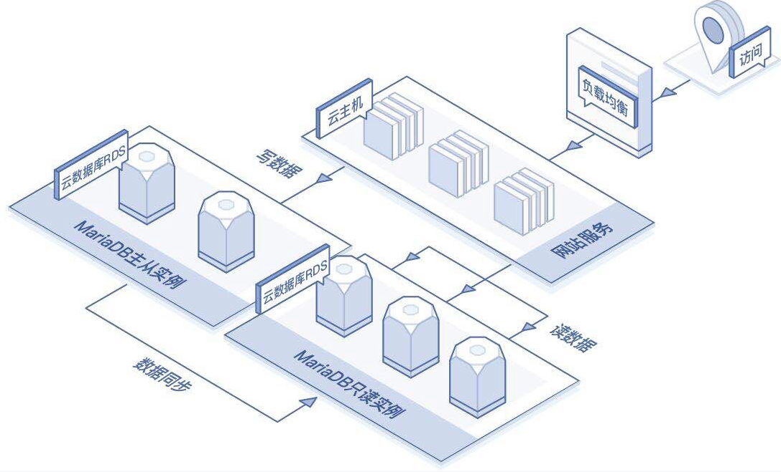
文件名 | 中文 | 英文
图片4 | 云数据库RDS | JCS for RDS
 | 数据同步 | Data Synchronization
 | MariaDB主从实例 | MariaDB Primary/Secondary Instance
 | 写数据 | Write Data
 | 读数据 | Read Data
 | 云主机 | Virtual Machine
 | 网站服务 | Web Service
 | 负载均衡 | Load Balancer
 | 访问 | Access

